2020_09_data
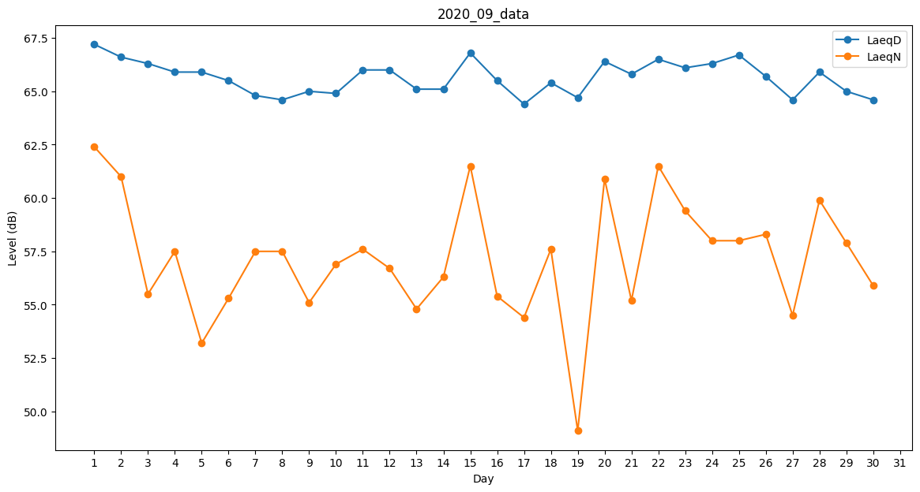
Day | LaeqD | LaeqN
1 | 67.2 | 62.4
2 | 66.6 | 61
3 | 66.3 | 55.5
4 | 65.9 | 57.5
5 | 65.9 | 53.2
6 | 65.5 | 55.3
7 | 64.8 | 57.5
8 | 64.6 | 57.5
9 | 65 | 55.1
10 | 64.9 | 56.9
11 | 66 | 57.6
12 | 66 | 56.7
13 | 65.1 | 54.8
14 | 65.1 | 56.3
15 | 66.8 | 61.5
16 | 65.5 | 55.4
17 | 64.4 | 54.4
18 | 65.4 | 57.6
19 | 64.7 | 49.1
20 | 66.4 | 60.9
21 | 65.8 | 55.2
22 | 66.5 | 61.5
23 | 66.1 | 59.4
24 | 66.3 | 58
25 | 66.7 | 58
26 | 65.7 | 58.3
27 | 64.6 | 54.5
28 | 65.9 | 59.9
29 | 65 | 57.9
30 | 64.6 | 55.9

